雪女_基础（破势弱者结界300防）
最终攻击 |  | 1438 | 最终防御 |  | 300 | 百分比增减伤结果 |  | 2
AT_B | 黑字攻击 | 666 | DE_B | 黑字防御 | 300 | DT_d | 承伤增加百分比总和 | 0%
AT_sl | 红字攻击 | 772 | DE_sl | 红字防御 |  | DT_b | 免伤百分比总和
AT_b | 攻击buff总和 | 0 | DE_b | 防御buff总和 |  | DD_b | 伤害加成百分比总和 | 0%
AT_d | 攻击debuff总和 | 0 | DE_d | 防御debuff总和 |  | DD_d | 造成伤害降低百分比总和 | 0%
技能系数 |  | 1 | DN_t | 玉藻前觉醒减防 | 0 | DI_sk | 技能增减伤效果 | 100%
CO_skl | 技能伤害系数 | 100% | DN_sk | 技能忽视防御系数 | 0% | DI_hi | 鸣屋伤害加成 | 0%
DI_sk | 技能等级加成 | 100% | DN_cl | 网切触发 | 0%
CritDM | 暴击伤害 | 154% | 防御减伤 |  | 0.5

 |  |  | S | 护盾可吸收量 | 0 | FR | 浮动系数 | 1
 |  |  |  |  |  | DI_sl | 破势&心眼伤害加成 | 40%

最终攻击 | 技能系数 | 暴击伤害 | 防御减伤 | 百分比增减伤结果 | 护盾可吸收量 | 破势&心眼
1438 | 1 | 1.54 | 0.5 | 2 | 0 | 140%

不暴击伤害 |  | 暴击 |  |  | 自定义浮动系数 | 1
下限 | 上限 | 下限 | 上限 |  | 不暴击 | 暴击 |  | 注：按百分比计算的攻击/防御增减益效果，按基础攻击/基础防御（面板黑字）*百分比计算，然后与固定数值的攻击/防御增减益效果相加/
1993.068 | 2033.332 | 3069.32472 | 3131.33128 |  | 2013.2 | 3100.328
 |  |  |  |  |  |  |  | https://bbs.nga.cn/read.php?tid=14070150&_fp=4
 |  |  |  |  |  |  |  | https://bbs.nga.cn/read.php?tid=30622692
 | 伤害记录
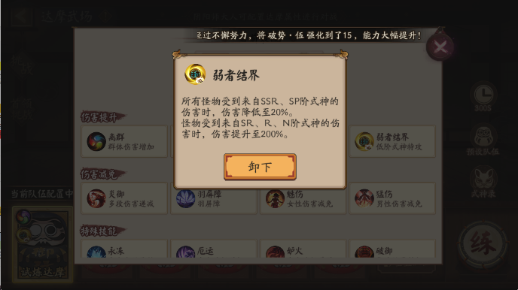
 |  | 3082
 | 1993
 |  | 3105
 | 1993 |  |  |  |  |  |  |  | 试炼达摩
 | 2015 |  |  |  |  |  |  |  | 弱者结界 | DI_sk | 技能增减伤效果 | 100%
 |  | 3068 | 具体暴击伤害为153.6，调整为153.6后下限为3061.352448，在合理范围内 |  |  |  |  |  | 防御 | DE_B | 基础防御 | 300
 | 2004
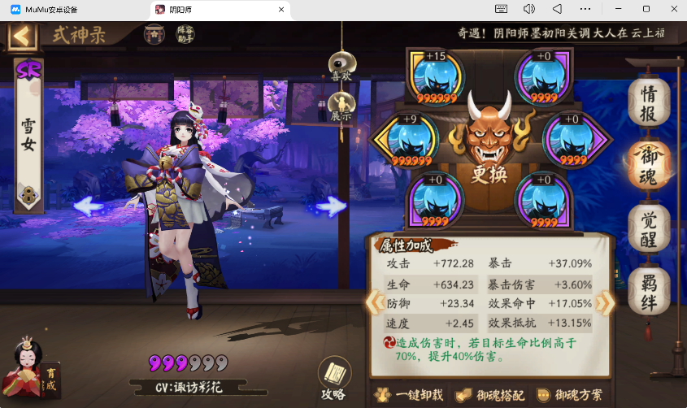
 |  | 3105
 | 2021
 | 2027
 |  | 3119
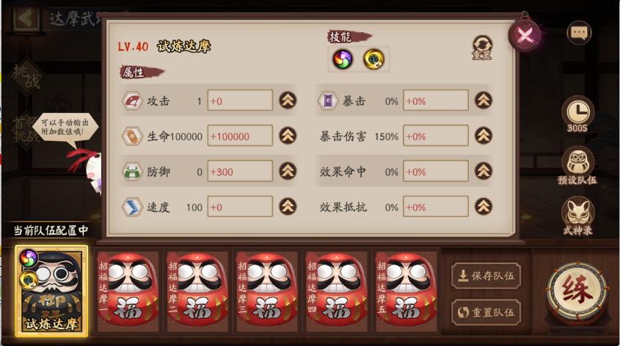
 | 2021
 | 2013
 |  | 3099
 |  | 3113
 | 2018
 |  | 15/16

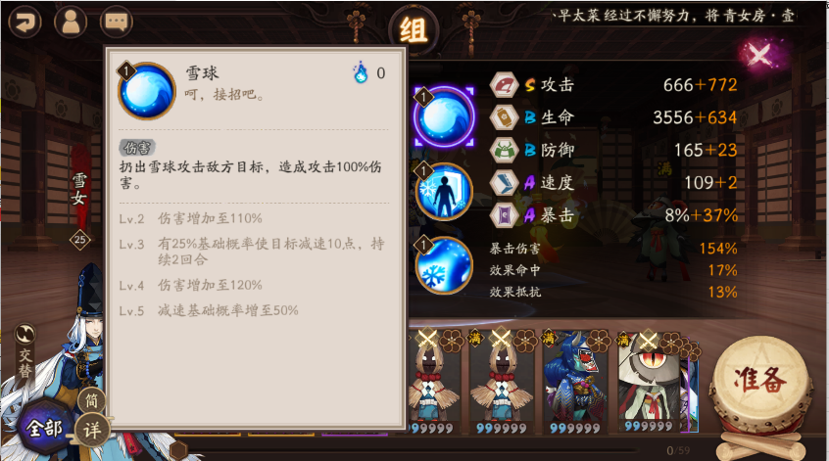

 | CO_skl | 技能伤害系数 | 100%
 | DI_sk | 技能等级加成 | 100%

雪女_基础+神乐加攻
最终攻击 |  | 1571.2 | 最终防御 |  | 300 | 百分比增减伤结果 |  | 2
AT_B | 黑字攻击 | 666 | DE_B | 黑字防御 | 300 | DT_d | 承伤增加百分比总和 | 0%
AT_sl | 红字攻击 | 772 | DE_sl | 红字防御 |  | DT_b | 免伤百分比总和
AT_b | 攻击buff总和 | 133.2 | DE_b | 防御buff总和 |  | DD_b | 伤害加成百分比总和 | 0%
AT_d | 攻击debuff总和 | 0 | DE_d | 防御debuff总和 |  | DD_d | 造成伤害降低百分比总和 | 0%
技能系数 |  | 1 | DN_t | 玉藻前觉醒减防 | 0 | DI_sk | 技能增减伤效果 | 100%
CO_skl | 技能伤害系数 | 100% | DN_sk | 技能忽视防御系数 | 0% | DI_hi | 鸣屋伤害加成 | 0%
DI_sk | 技能等级加成 | 100% | DN_cl | 网切触发 | 0%
CritDM | 暴击伤害 | 154% | 防御减伤 |  | 0.5

 |  |  | S | 护盾可吸收量 | 0 | FR | 浮动系数 | 1
 |  |  |  |  |  | DI_sl | 破势&心眼伤害加成 | 40%

最终攻击 | 技能系数 | 暴击伤害 | 防御减伤 | 百分比增减伤结果 | 护盾可吸收量 | 破势&心眼
1571.2 | 1 | 1.54 | 0.5 | 2 | 0 | 140%

不暴击伤害 |  | 暴击 |  |  | 自定义浮动系数 | 1
下限 | 上限 | 下限 | 上限 |  | 不暴击 | 暴击 |  | 注：按百分比计算的攻击/防御增减益效果，按基础攻击/基础防御（面板黑字）*百分比计算，然后与固定数值的攻击/防御增减益效果相加/
2177.6832 | 2221.6768 | 3353.632128 | 3421.382272 |  | 2199.68 | 3387.5072
 |  |  |  |  |  |  |  | https://bbs.nga.cn/read.php?tid=14070150&_fp=4
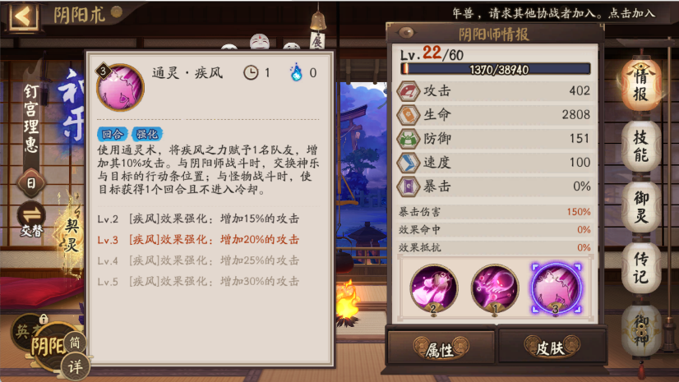
 |  |  |  |  |  |  |  | https://bbs.nga.cn/read.php?tid=30622692
 | 伤害记录
 | 2181
 |  | 3371
 |  | 3374
 |  | 3374
 | 2186
 | 2200
 | 2212
 |  | 3396
 |  | 3371
 |  | 3376
 |  | 3396 |  |  | 20%*基础攻击=20%*666=133.2
 | 11/11 |  |  | 神乐
 |  |  |  | 通灵疾风 | AT_b | 攻击buff总和 | 20%

雪女_基础+言灵星言灵缚
最终攻击 |  | 1438 | 最终防御 |  | 300 | 百分比增减伤结果 |  | 3.22
AT_B | 黑字攻击 | 666 | DE_B | 黑字防御 | 300 | DT_d | 承伤增加百分比总和 | 40%
AT_sl | 红字攻击 | 772 | DE_sl | 红字防御 |  | DT_b | 免伤百分比总和
AT_b | 攻击buff总和 | 0 | DE_b | 防御buff总和 |  | DD_b | 伤害加成百分比总和 | 15%
AT_d | 攻击debuff总和 | 0 | DE_d | 防御debuff总和 |  | DD_d | 造成伤害降低百分比总和 | 0%
技能系数 |  | 1 | DN_t | 玉藻前觉醒减防 | 0 | DI_sk | 技能增减伤效果 | 100%
CO_skl | 技能伤害系数 | 100% | DN_sk | 技能忽视防御系数 | 0% | DI_hi | 鸣屋伤害加成 | 0%
DI_sk | 技能等级加成 | 100% | DN_cl | 网切触发 | 0%
CritDM | 暴击伤害 | 154% | 防御减伤 |  | 0.5

 |  |  | S | 护盾可吸收量 | 0 | FR | 浮动系数 | 1
 |  |  |  |  |  | DI_sl | 破势&心眼伤害加成 | 40%

最终攻击 | 技能系数 | 暴击伤害 | 防御减伤 | 百分比增减伤结果 | 护盾可吸收量 | 破势&心眼
1438 | 1 | 1.54 | 0.5 | 3.22 | 0 | 140%

不暴击伤害 |  | 暴击 |  |  | 自定义浮动系数 | 1
下限 | 上限 | 下限 | 上限 |  | 不暴击 | 暴击 |  | 注：按百分比计算的攻击/防御增减益效果，按基础攻击/基础防御（面板黑字）*百分比计算，然后与固定数值的攻击/防御增减益效果相加/
3208.83948 | 3273.66452 | 4941.6127992 | 5041.4433608 |  | 3241.252 | 4991.52808
 |  |  |  |  |  |  |  | https://bbs.nga.cn/read.php?tid=14070150&_fp=4
 | 伤害记录 |  |  |  |  |  |  | https://bbs.nga.cn/read.php?tid=30622692
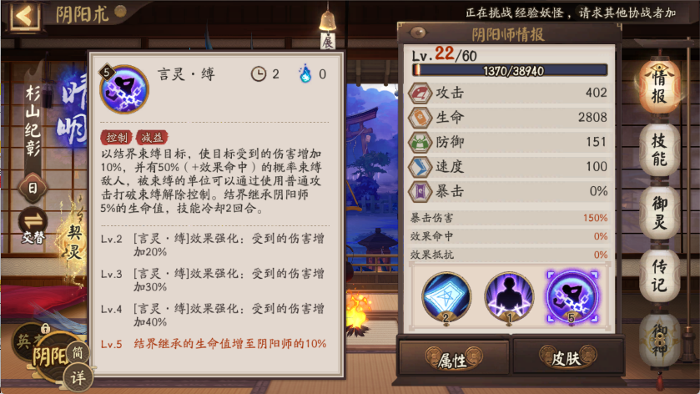
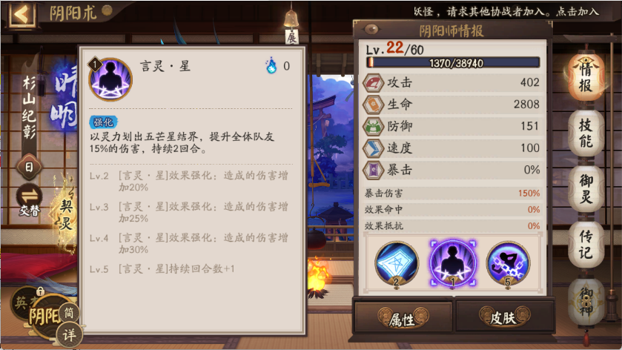
 | 3236
 |  | 4981
 | 3242
 |  | 4942
 |  | 4984
 |  | 4992
 | 3245
 | 3588
 | 8/8

 |  |  |  |  | 晴明
 |  |  |  |  | 言灵星 | DD_b | 伤害加成百分比总和 | 15%
 |  |  |  |  | 言灵缚 | DT_b | 承伤增加百分比总和 | 40%

